操作ボタン説明
■操作ボタン説明

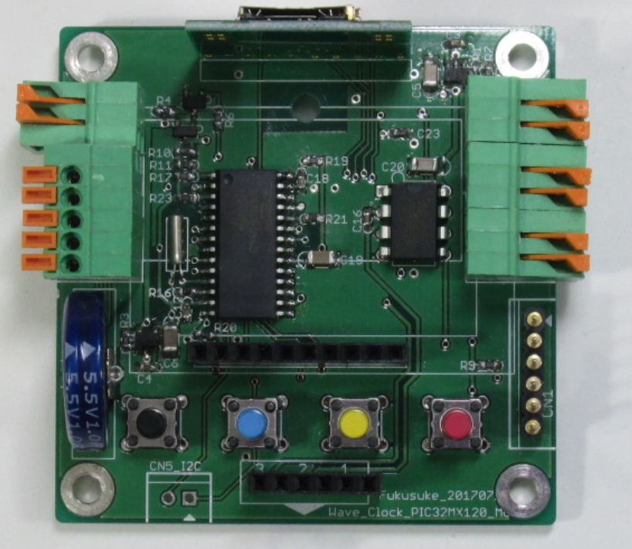

・モード/メニュー
・設定確定
メニュー/時間
UP
メニュー/時間DOWN
キャンセル

 | 【モード/メニュー】
 |  | １．音楽再生
 |  | ２．時間設定
 |  | ３．日付設定
 |  | ４．チャイム機能 ON
 |  | ５．チャイム機能 OFF
 |  | ※メニューボタンを一回押して、続けて、UPボタンを押してください。 メニューが切り替わります。
 |  | UPボタンを1回押す毎に、時間設定→日付設定→チャイムON→チャイムOFF とメニューが切り替わります。

 | 【時刻設定方法】
 |  | １．モードセレクトを1回押す
 |  | ２．UPボタンを押す
 |  | ３．Set the Time と表示されるので、モードセレクトを押す。
 |  | ４．時間を変更しモードセレクトを押す。
 |  | ５．分を変更しモードセレクトを押す。
 |  |  | ※UP/DOWNボタンを長押しすると、数字が早く動きます。
 |  | ６．Time Set? と表示されるので、モードセレクトを押す。
 |  |  | 以上です。 ※日付も同様です。

